상품제안서
오스템 충치케어 불소 치약칫솔세트(국내생산) | 상품코드: S44559

 |  |  |  |  |  |  | 02-713-8555 | www.synergygift.co.kr
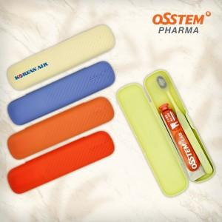

【상세/제작정보】

【인쇄/포장옵션】 | 실크, 풀칼라 / 포장지포장

【공급단가】 | 수량 | 50~ | 100~ | 300~ | 1,000~ | 5,000~
*VAT별도 | 단가 | 6,300원 | 6,040원 | 5,790원 | 5,550원 | 5,340원

【상품 URL】 | https://www.synergygift.co.kr:443/src/goods_detail.php?gdno=44559

